Sheet1
4G 核心网
5G 核心网

AMF/UPF ... ...

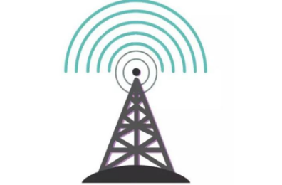
en-gNB
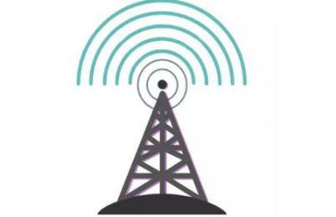
ng-eNB
eNB

gNB
NG - RAN

5G基站接入4G核心网
4G基站接入5G核心网

4G基站
5G基站

Sheet6
B（资源服务器）

A
B
A

授权
B（鉴权服务器）

用户
用户
告诉B我要授权给A

用户
3. 用户输入账号密码，进行授权

1. 用户访问A

A
2. A打开B的授权页面
B（鉴权服务器）

4.授权后跳转到A的URL，附带authorization code

5. A通过code，调用B的接口获取Access Token

6. A携带Access Token 访问B的资源
B（资源服务器）

Sheet5






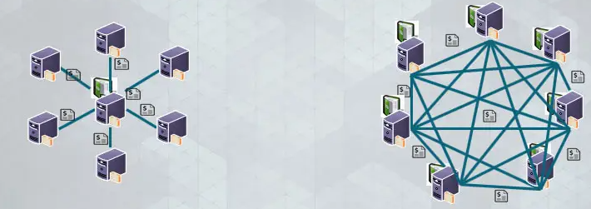
去中心化

